Лист 1
Прайс-лист
МИР ПРЯЖИ

В валюте: руб. (курс 1).
Цены указаны на 07.08.2020

№ | Номенклатура/ Характеристика номенклатуры | Описание | Изображение | Артикул | Цена | Ед. | Остаток | Ссылка на сайт
 | Основа для украшения Бабочки 1 | Основа для украшения Бабочки 1 | 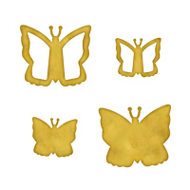 | MB6-008 | 300.15 |  |  | Изображение
 | Основа для украшения Бабочки 1 |  |  |  | 300.15 | шт | 17 | Изображение
 | Основа для украшения Дома 1 | Основа для украшения Дома 1 | 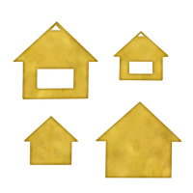 | MB6-003 | 300.15 |  |  | Изображение
 | Основа для украшения Дома 1 |  |  |  | 300.15 | шт | 17 | Изображение
 | Основа для украшения Дома 2 | Основа для украшения Дома 2 | 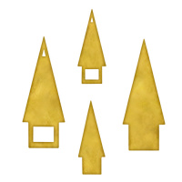 | MB6-010 | 300.15 |  |  | Изображение
 | Основа для украшения Дома 2 |  |  |  | 300.15 | шт | 17 | Изображение
 | Основа для украшения Платья 1 | Основа для украшения Платья 1 | 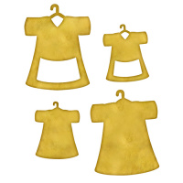 | MB6-002 | 300.15 |  |  | Изображение
 | Основа для украшения Платья 1 |  |  |  | 300.15 | шт | 16 | Изображение
 | Основа для украшения Платья 2 | Основа для украшения Платья 2 | 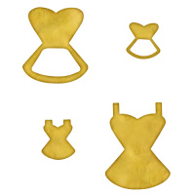 | MB6-007 | 300.15 |  |  | Изображение
 | Основа для украшения Платья 2 |  |  |  | 300.15 | шт | 7 | Изображение
 | Основа для украшения Птицы 1 | Основа для украшения Птицы 1 | 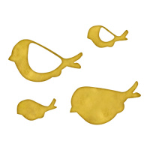 | MB6-011 | 300.15 |  |  | Изображение
 | Основа для украшения Птицы 1 |  |  |  | 300.15 | шт | 17 | Изображение
 | Основа для украшения Рамки 1 | Основа для украшения Рамки 1 | 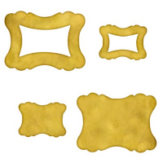 | MB6-001 | 300.15 |  |  | Изображение
 | Основа для украшения Рамки 1 |  |  |  | 300.15 | шт | 16 | Изображение
 | Основа для украшения Рамки 2 | Основа для украшения Рамки 2 | 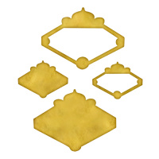 | MB6-012 | 300.15 |  |  | Изображение
 | Основа для украшения Рамки 2 |  |  |  | 300.15 | шт | 17 | Изображение
 | Основа для украшения Сердца 3 | Основа для украшения Сердца 3 | 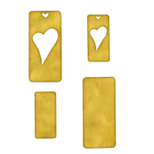 | MB6-009 | 300.15 |  |  | Изображение
 | Основа для украшения Сердца 3 |  |  |  | 300.15 | шт | 17 | Изображение
 | Основа для украшения Собаки 1 | Основа для украшения Собаки 1 | 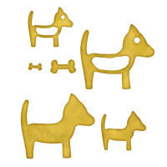 | MB6-005 | 300.15 |  |  | Изображение
 | Основа для украшения Собаки 1 |  |  |  | 300.15 | шт | 6 | Изображение
 | Основа для украшения Цветы 1 | Основа для украшения Цветы 1 | 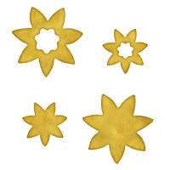 | MB6-004 | 300.15 |  |  | Изображение
 | Основа для украшения Цветы 1 |  |  |  | 300.15 | шт | 16 | Изображение
 | Основа для украшения Черепахи 1 | Основа для украшения Черепахи 1 | 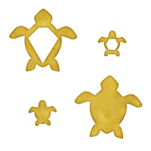 | MB6-006 | 300.15 |  |  | Изображение
 | Основа для украшения Черепахи 1 |  |  |  | 300.15 | шт | 7 | Изображение

